Sheet1
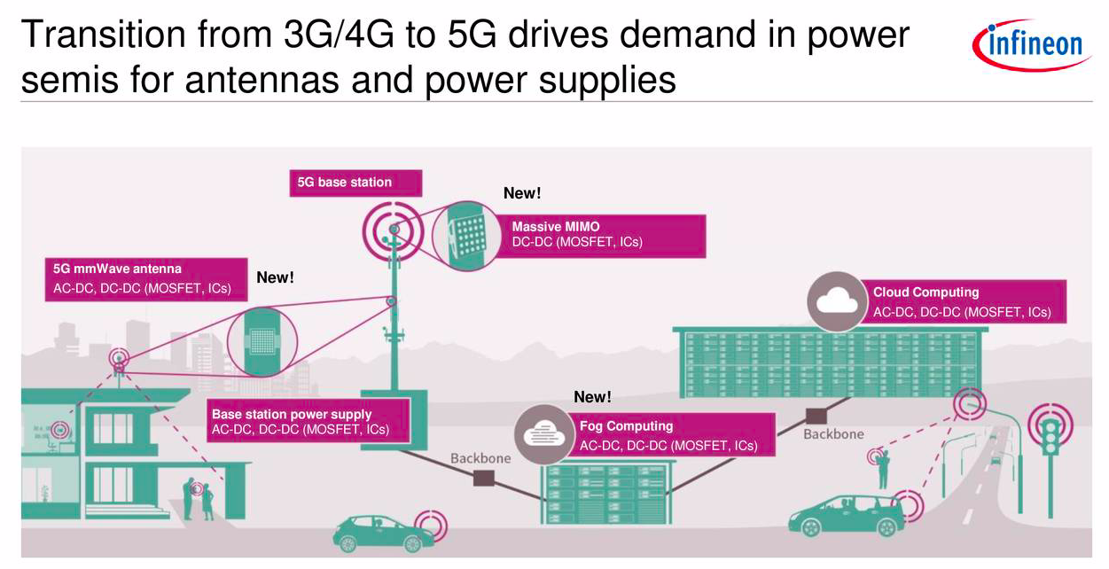
5g基站中mosfet市场规模及应用场景

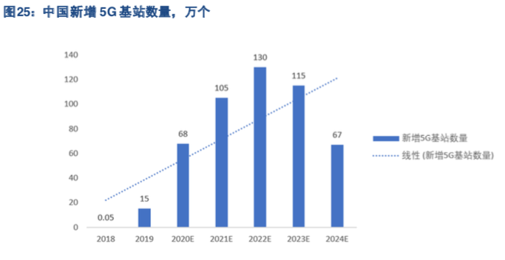

 |  |  |  |  |  |  |  |  | 图片来源：东兴证券研究所
 |  |  |  |  |  |  |  |  |  | 图片来源：国元证券研究所

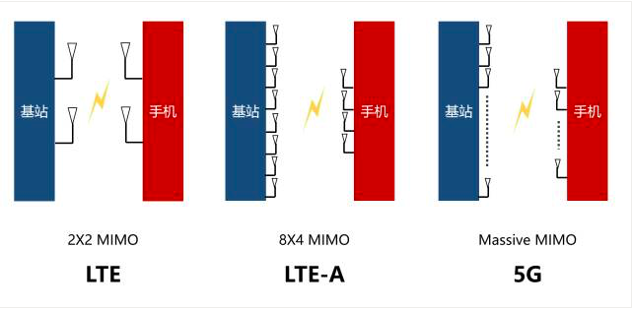
 |  | 图片来源：英飞凌2020q1投资者交流会
 |  | 从图片得知，5g基站中功率半导体的主要增量来源于：
 | 部件 | 零部件 | 功率半导体应用 | 用途
 | 5g宏基站 | massive mimo | mosfet, ic | DC-DC转换 |  | mimo：multiple-input; multiple-output
 | 5g宏基站 | 毫米波天线 | mosfet, ic | AC-DC; DC-DC转换
 | 5g宏基站 | 宏基站电源 | mosfet, ic | AC-DC; DC-DC转换
 | 5g微机站 | 毫米波天线 | mosfet, ic | AC-DC; DC-DC转换

重要假设1:英飞凌指出5g基站建设中最重要的功率半导体增量来源于massive mimo天线技术，对比4g基站时代, 使用massive mimo天线阵技术的射频板使得mosfet价值量提升4倍，从25美金到100美金
重要假设2: 据战新 PCB 产业研究所调查，5G 覆盖城市中心区域大概需要 200-300 米一个 5G 基站，郊区大概 500 米-1 公里左右 1 个 5G 基站，农村需要 1.5-2.5 公里一个 5G 基站，总体（宏基站+微机站）数量需求是 4G 的 2-3 倍。
重要假设3: 5G 的高流量数据处理系统使得基站电源消耗量是 4G 基站的 3 倍，提升了原有的电源管理要求也直接增大了单个基站对对功率器件的需求。
重要假设4: 根据 中国联通网络技术研究员预测 5G 宏基站的需求量约是 4G基站的 1.5 倍，2018年 4G基站的数量为 372万站，因此 5G宏基站总数至少需要 558万站。而东兴证券对于5g（宏）基站2020-2024年建设的预测，5年内共建485万站。（见图片）
事实1: 据中国产业信息研究院的数据，国内通讯功率半导体市场将从 2017 年的 57.45 亿美元，2018年约为60亿美元，且通信基站占比为48.9% 。即60* 48.9% = 29.34亿美元
事实2: 2018年 4g基站数量为372万站

产品名称 | 2018 | 2020E | 2021E | 2022E | 2023E | 2024E | 总额
5g基站建设数量(万站) | / | 68 | 105 | 130 | 115 | 67 | 485
mosfet因天线技术单位价值增量(美元) | 75 |  |  |  |  |  |  | 100 - 25 = 75
因天线技术市场价值增量（万美元） | / | 5100 | 7875 | 9750 | 8625 | 5025 | 36375
18年国内通信基站功率半导体市场（亿美元） | 29.34 | /
2018年4g基站数量（万站） | 372 | /

粗略估算：按照5g基站所需数量和4g基站数量相比，5g时代国内通信基站的功率半导体市场 与 4g时代相比提高约50%，即29.34 * 1.5 = 44亿美元。 另外，5g基站因采用massive mimo天线阵技术、及运行时更高的能耗和功率，对功率ic及mosfet有更高的需求。 其中，1:因massive mimo天线阵技术导致每个5g宏基站mosfet净增量价值为75美元，2020-2024年预测5年市场规模增量合计3.6亿美元，平均每年约7000万美元。 至于2:更高功率和能耗 对 电源管理ic的需求暂难以测算，券商研究定性分析较多，暂未有相关公开定量测算资料。

